CollectiveAccess
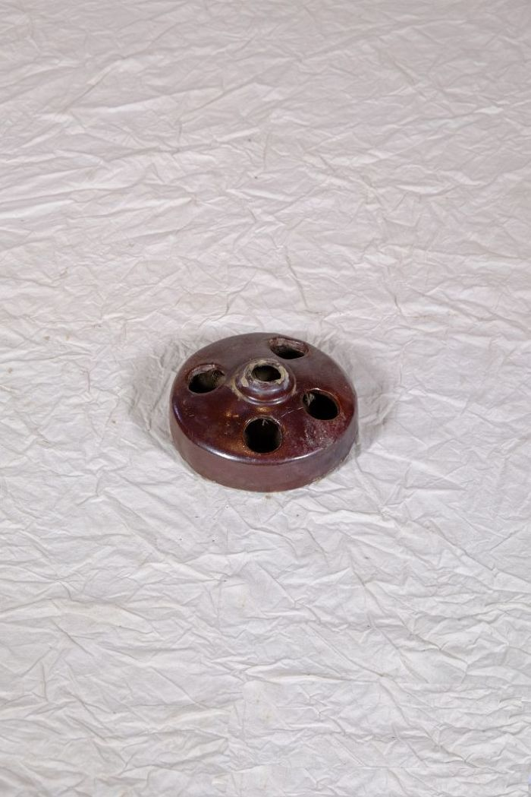
Image | Object | Description | Date
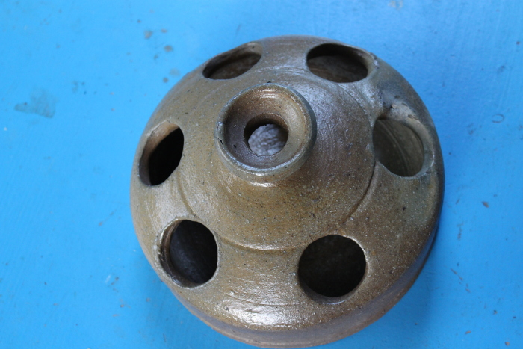 | Hühnertränke (A1131) | Die Hühnertränke wurde mit Wasser für Geflügel befüllt. Die mittlere, leicht erhöhte Öffnung diente zum Einfüllen des Wassers. Aus den äußeren Öffnungen konnten die Tiere trinken.
 | Hühnertränke (A1132) | Die Hühnertränke wurde mit Wasser für Geflügel befüllt. Die mittlere, leicht erhöhte Öffnung diente zum Einfüllen des Wassers. Aus den äußeren Öffnungen konnten die Tiere trinken.

 | Futterstampfer (A1206) | Für die Zubereitung von Viehfutter, besonders von Schweinefutter, kochte man unter anderem Rüben und Kartoffeln. Anschließend wurden diese mit dem Futterstampfer in einem Futterfass oder Trog zerstampft und verfüttert.

 | Futterstampfer (A1497) | Für die Zubereitung von Viehfutter, besonders von Schweinefutter, kochte man unter anderem Rüben und Kartoffeln. Anschließend wurden diese mit dem Futterstampfer in einem Futterfass oder Trog zerstampft und verfüttert.

